Inhalt_Dossier
 |  |  |  |  | Eidgenössisches Departement für
 |  |  |  |  | Umwelt, Verkehr, Energie und Kommunikation UVEK
 |  |  |  |  | Bundesamt für Strassen ASTRA,
 |  |  |  |  | Filiale Zofingen
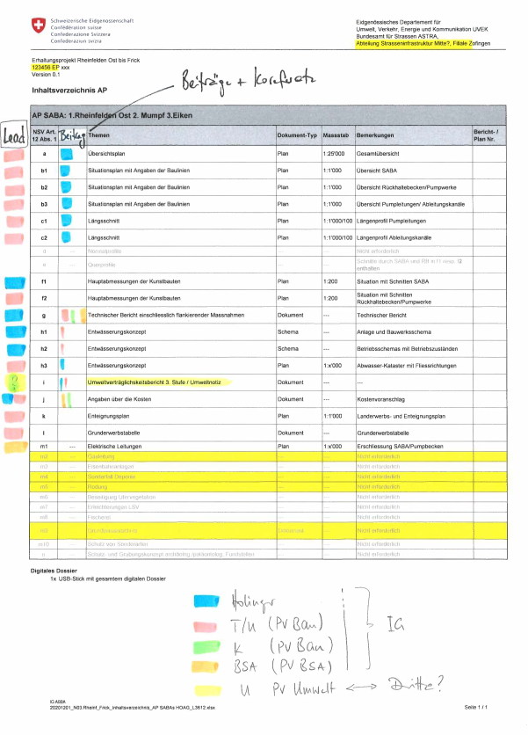
N03 Erhaltungsprojekt Rheinfelden-Frick
90069 EP RHE FRI

Inhaltsverzeichnis AP
 |  |  |  |  |  |  | Lead |  | Input
AP SABA Rheinfelden Ost |  |  |  |  |  |  |  |  |  |  |  |  | HOAG |  |  |  | IG (AeBo)
NSV Art. 12 Abs. 1 | Beilagen | Themen | Dokument-Typ | Massstab | Bemerkungen | Bericht- / Plan Nr. | IG | HOAG | PV K | BSA | Umwelt |  | SABA Rheinf. | SABA Mumpf | SABA Eiken | Vorleistungen SABA Frick | SABA Rheinf. | SABA Mumpf | SABA Eiken | Vorleistungen SABA Frick
a | 1 | Übersichtsplan | Plan | 1:5'000 | Übersicht Anlage SABA Rheinfelden Ost |  |  |  |  |  |  |  |  |  |  |  | 10 | 10 | 10 | 10
b1 | 2 | Situationsplan mit Angabe der Baulinien | Plan | 1:200 | SABA Anlage |  |  |  |  |  |  |  |  |  |  |  | 10 | 10 | 10 | 10
b2 | 3 | Situationsplan mit Angabe der Baulinien | Plan | 1:200 | Pumpwerk PW 1 |  |  |  |  |  |  |  |  |  |  |  | 10 | 10 | 10 | 10
b3 | 4 | Situationsplan mit Angabe der Baulinien | Plan | 1:200 | Pumpwerk PW 2
b4 | 5 | Situationsplan mit Angabe der Baulinien | Plan | 1:200 | Pumpwerk PW 3
c1 | 6 | Längsschnitt | Plan | 1:1'000/100 | Längenprofil Pumpleitungen PW 1 |  |  |  |  |  |  |  |  |  |  |  | 10 | 10 | 10 | 10
c2 | 7 | Längsschnitt | Plan | 1:1'000/100 | Längenprofil Pumpleitungen PW 2
c3 | 8 | Längsschnitt | Plan | 1:1'000/100 | Längenprofil Pumpleitungen PW 3
c4 | 9 | Längsschnitt | Plan | 1:1'000/100 | Längenprofil Ableitungskanal |  |  |  |  |  |  |  | 20 | 20 | 20 | 20 | 5 | 5 | 5 | 5
d |  | Normalprofil | --- | --- | Nicht erforderlich
e |  | Querprofile | --- | --- | Schnitte durch SABA und KB in f entthalten
f1 | 10 | Hauptabmessungen der Kunstbauten | Plan | 1:100 | Grundriss mit Schnitten SABA Anlage |  |  |  |  |  |  |  | 60 | 50 | 70 |  |  | 5 | 5
f2 | 11 | Hauptabmessungen der Kunstbauten | Plan | 1:100 | Situation mit Schnitten Pumpwerk PW 1 |  |  |  |  |  |  |  | 5 | 20 | 25 |  | 5 | 10 | 10 | 5
f3 | 12 | Hauptabmessungen der Kunstbauten | Plan | 1:100 | Situation mit Schnitten Pumpwerk PW 2 |  |  |  |  |  |  |  | 5
f4 | 13 | Hauptabmessungen der Kunstbauten | Plan | 1:100 | Situation mit Schnitten Pumpwerk PW 3 |  |  |  |  |  |  |  | 5
g | 14 | Technischer Bericht einschliesslich flankierender Massnahmen | Dokument | --- | Technischer Bericht |  |  |  |  |  |  |  | 40 | 40 | 40 | 30 | 15 | 15 | 15 | 15
gbis |  | Kurzer Bericht zum Langsamverkehr, soweit dieser betroffen ist | --- | --- | Nicht erforderlich
h | 15 | Entwässerungskonzept | Schema | --- | Betriebsschemas und Übersicht Fliessrichtungen |  |  |  |  |  |  |  | 20 | 20 | 20 | 20 | 2 | 2 | 2 | 2
i1 | 16 | Umweltverträglichkeit | Dokument | --- | Umweltnotiz |  |  |  |  |  |  |  |  |  |  |  | 5 | 5 | 5 | 5
i2 |  | Bericht (Strassen-) Lärmschutzprojekt | --- | --- | Nicht erforderlich
j | 17 | Angaben über die Kosten | Dokument | --- | Kostenschätzung |  |  |  |  |  |  |  | 25 | 20 | 30 |  | 5 | 5 | 5 | 5
k1 | 18 | Enteignungsplan | Plan | 1:200 | Landerwerbs- und Enteignungsplan Gemeinde Rheinfelden |  |  |  |  |  |  |  |  |  |  |  | 30 | 30 | 30 | 20
k2 | 19 | Enteignungsplan | Plan | 1:200 | Landerwerbs- und Enteignungsplan Gemeinde Zeiningen
l | 20 | Grunderwerbstabelle | Dokument | --- | Grunderwerbstabelle |  |  |  |  |  |  |  |  |  |  |  | 10 | 10 | 10 | 5
m |  | Unterlagen für weitere Bewilligungen, für die der Bund zuständig ist | Dokument | --- | Landschaftsschutzzone
m1 | 21 | Elektrische Leitungen | Dokument | --- | SABA Anlage, PW 3 |  |  |  |  |  |  |  | 20 | 20 | 20 | 10
m2 |  | Gasleitung | --- | --- | Nicht erforderlich
m3 |  | Eisenbahnanlagen | --- | --- | Nicht erforderlich
m4 |  | Sonderfall Deponie | --- | --- | Nicht erforderlich
m5 | 22 | Rodung | Dokument | --- | Rodung
 | 23 | Rodung | Plan | 1:200 | Temporäre Rodung Ableitungskanal
m6 |  | Beseitigung Ufervegetation | --- | --- | Nicht erforderlich
m7 |  | Erleichterungen LSV | --- | --- | Nicht erforderlich
m8 |  | Fischerei | --- | --- | Nicht erforderlich
m9 | 24 | Grundwasserschutz | Dokument | --- | SABA Anlage, PW 1, PW 2, PW 3
m10 |  | Schutz von Sonderarten | --- | --- | Nicht erforderlich
n |  | Schutz- und Grabungskonzept archäologische/paläontologische Fundstellen | --- | --- | Nicht erforderlich

Ergänzung FCh |  | Nutzungsvereinbarung |  |  |  |  |  |  |  |  |  |  | 90 | 90 | 90
 |  |  |  |  |  |  |  |  |  |  |  | Total | 290 | 190 | 225 | 80

